Solicitud gráfica
 | Área: | Matemáticas |  |  | Fecha:
 | Grado: | 10
 | Título del tema: | Las funciones trigonométricas |  |  | ¿Cuaderno de estudio o recurso? | Recurso
 | Editor: | Adriana Ma. Pachón |  |  | Motor del recurso | F6

 | Código guión o recurso: | MA_10_03_CO_REC10 | ← Para determinar este código, visite la hoja de Ayuda
 |  |  |  |  | ESPECIFICACIÓN DE ARCHIVOS A ENTREGAR
Núm. | Archivo Shutterstock o ruta en web | Imagen para: | Tipo | Ubicación de la imagen en el recurso F6 | Nombre imagen SMALL | Tamaño imagen SMALL | Nombre imagen ZOOM | Tamaño imagen ZOOM | Descripción | Observaciones
IMG01 | Ver descripción | Recurso F6 | Ilustración | Inicio | MA_10_03_CO_REC10_IMG01.jpg | 350 x 230 px |  |  | Gráfica función seno. Inlcuir nombres en los ejes. Imagen para botón 1 | 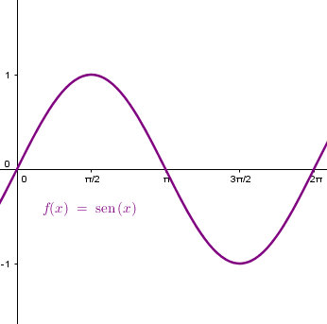
IMG02 | Ver descripción | Recurso F6 | Ilustración | Inicio | MA_10_03_CO_REC10_IMG02.jpg | 350 x 230 px |  |  | Gráfica función coseno. Inlcuir nombres en los ejes. Imagen para botón 2 | 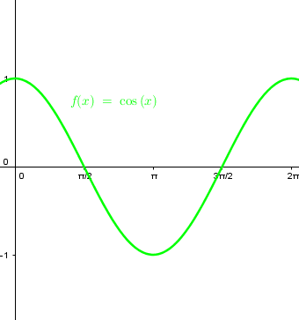
IMG03 | Ver descripción | Recurso F6 | Ilustración | Inicio | MA_10_03_CO_REC10_IMG03.jpg | 350 x 230 px |  |  | Gráfica función tangente. Inlcuir nombres en los ejes. Imagen para botón 3 | 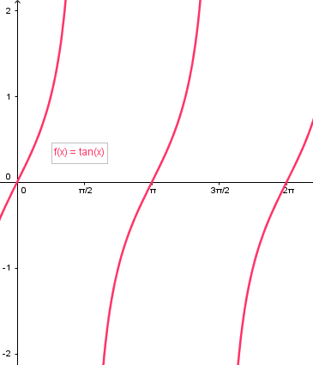
IMG04 | Ver descripción | Recurso F6 | Ilustración | Inicio | MA_10_03_CO_REC10_IMG04.jpg | 350 x 230 px |  |  | Gráfica función cosecante. Inlcuir nombres en los ejes. Imagen para botón 4 | 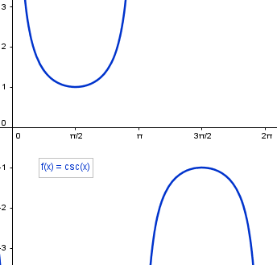
IMG05 | Ver descripción | Recurso F6 | Ilustración | Inicio | MA_10_03_CO_REC10_IMG05.jpg | 350 x 230 px |  |  | Gráfica función secante. Inlcuir nombres en los ejes. Imagen para botón 5 | 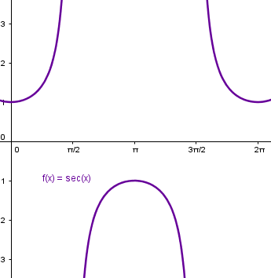
IMG06 | Ver descripción | Recurso F6 | Ilustración | Inicio | MA_10_03_CO_REC10_IMG06.jpg | 350 x 230 px |  |  | Gráfica función cotangente. Inlcuir nombres en los ejes. Imagen para botón 6 | 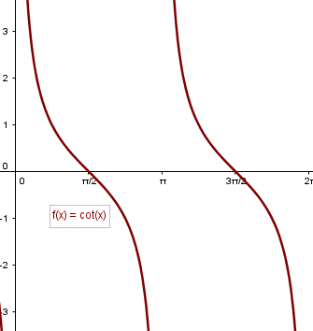
IMG07 | Ver descripción | Recurso F6 | Ilustración | Contenido | MA_10_03_CO_REC10_IMG07n.jpg | 320 x 480 px | MA_10_03_CO_REC10_IMG07a.jpg | 800 x 458 px | Circulo unitario para graficar seno (circunferencia de radio 1). Marcar alturas de los triángulos como se muestra en la imagen, generando un solo triángulo con transparencia, donde se señale el lado derecho. Imagen para menú 1 - botó 1 | 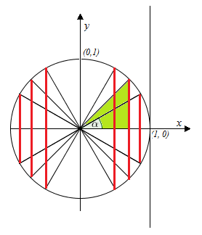
IMG08 | Ver descripción | Recurso F6 | Ilustración | Contenido | MA_10_03_CO_REC10_IMG08n.jpg | 320 x 480 px | MA_10_03_CO_REC10_IMG08a.jpg | 800 x 458 px | Gráfica seno, eje x en radianes como se muestra en la imagen. Tener en cuenta todos los datos y las diferencias de colores que se proponen en la imagen. Imagen para menú 2 - botón 1 | 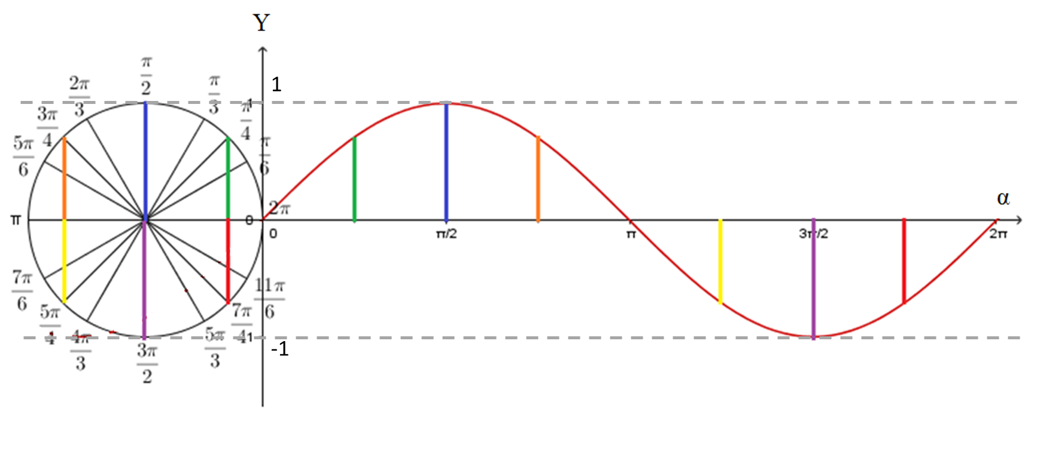
IMG09 | Ver descripción | Recurso F6 | Ilustración | Contenido | MA_10_03_CO_REC10_IMG09n.jpg | 320 x 480 px | MA_10_03_CO_REC10_IMG09a.jpg | 800 x 458 px | Gráfica de la función seno extendida tanto a derecha como a izquierda. Tener en cuenta puntos de corte con el eje X y demás datos propuestos en la imagen. Imagen para menú 3 - botón 1 | 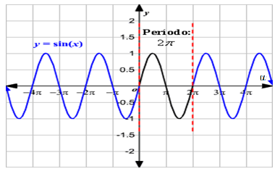
IMG10 | Ver descripción | Recurso F6 | Ilustración | Contenido | MA_10_03_CO_REC10_IMG10n.jpg | 320 x 480 px | MA_10_03_CO_REC10_IMG10a.jpg | 800 x 458 px | Circulo unitario para graficar coseno (circunferencia de radio 1). Marcar las bases de los triángulos como se muestra en la imagen, generando un solo triángulo con transparencia, donde se señale la base. Imagen para menú 1 - botón 2 | 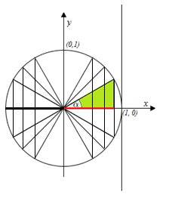
IMG11 | Ver descripción | Recurso F6 | Ilustración | Contenido | MA_10_03_CO_REC10_IMG11n.jpg | 320 x 480 px | MA_10_03_CO_REC10_IMG11a.jpg | 800 x 458 px | Gráfica coseno, eje x en radianes como se muestra en la imagen. Tener en cuenta todos los datos y las diferencias de colores que se proponen en la imagen. Imagen para menú 2 - botón 2 | 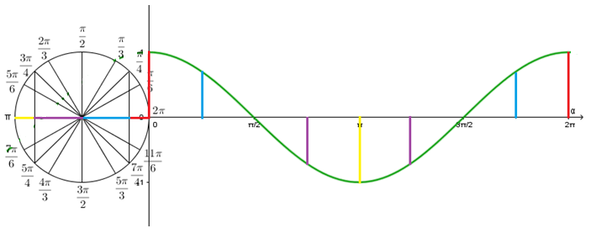
IMG12 | Ver descripción | Recurso F6 | Ilustración | Contenido | MA_10_03_CO_REC10_IMG12n.jpg | 320 x 480 px | MA_10_03_CO_REC10_IMG12a.jpg | 800 x 458 px | Gráfica de la función coseno extendida tanto a derecha como a izquierda. Tener en cuenta puntos de corte con el eje X y demás datos propuestos en la imagen. Imagen para menú 3 - botón 2 | 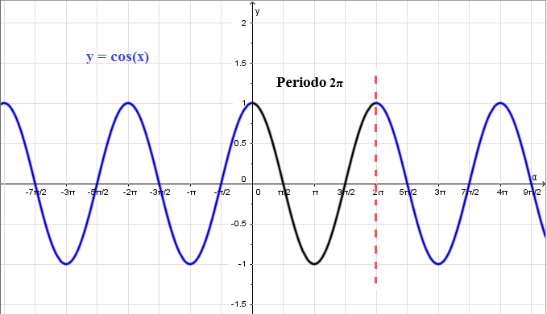
IMG13 | Ver descripción | Recurso F6 | Ilustración | Contenido | MA_10_03_CO_REC10_IMG13n.jpg | 320 x 480 px | MA_10_03_CO_REC10_IMG13a.jpg | 800 x 458 px | Circulo unitario para graficar tangente (circunferencia de radio 1). Marcar la altura de los triángulos como se muestra en la imagen, generando un solo triángulo con transparencia, donde se señale el lado derecho+J25. Imagen para menú 1 - botón 3 | 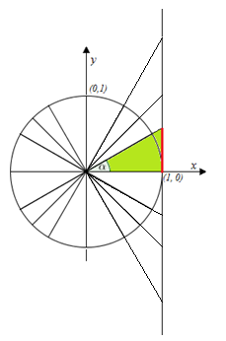
IMG14 | Ver descripción | Recurso F6 | Ilustración | Contenido | MA_10_03_CO_REC10_IMG14n.jpg | 320 x 480 px | MA_10_03_CO_REC10_IMG14a.jpg | 800 x 458 px | Gráfica tangente, eje x en radianes como se muestra en la imagen. Tener en cuenta todos los datos y las diferencias de colores que se proponen en la imagen. Imagen para menú 2 - botón 3 | 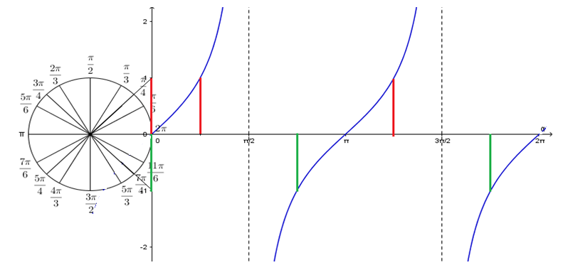
IMG15 | Ver descripción | Recurso F6 | Ilustración | Contenido | MA_10_03_CO_REC10_IMG15n.jpg | 320 x 480 px | MA_10_03_CO_REC10_IMG15a.jpg | 800 x 458 px | Gráfica de la función tangente extendida tanto a derecha como a izquierda. Tener en cuenta puntos de corte con el eje X y demás datos propuestos en la imagen. Imagen para menú 3 - botón 3 | 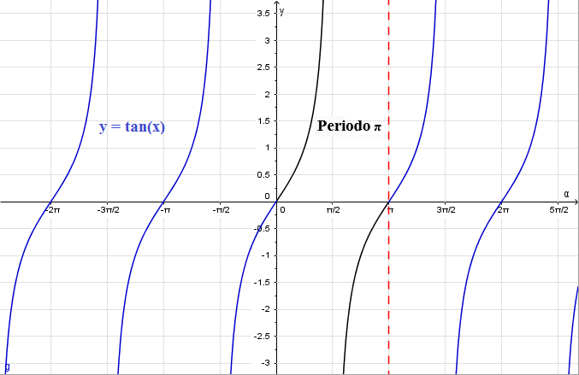
IMG16 | Ver descripción | Recurso F6 | Ilustración | Contenido | MA_10_03_CO_REC10_IMG16n.jpg | 320 x 480 px | MA_10_03_CO_REC10_IMG16a.jpg | 800 x 458 px | Circulo unitario para graficar cosecante (circunferencia de radio 1). Marcar la hipotenusa de los triángulos como se muestra en la imagen, generando un solo triángulo con transparencia, donde se señale la hipotenusa. Imagen para menú 1 - botón 4 | 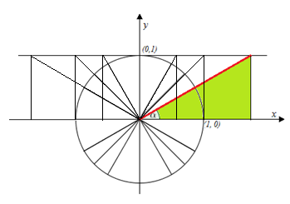
IMG17 | Ver descripción | Recurso F6 | Ilustración | Contenido | MA_10_03_CO_REC10_IMG17n.jpg | 320 x 480 px | MA_10_03_CO_REC10_IMG17a.jpg | 800 x 458 px | Gráfica cosecante, eje x en radianes como se muestra en la imagen. Tener en cuenta todos los datos y las diferencias de colores que se proponen en la imagen. Imagen para menú 2 - botón 4 | 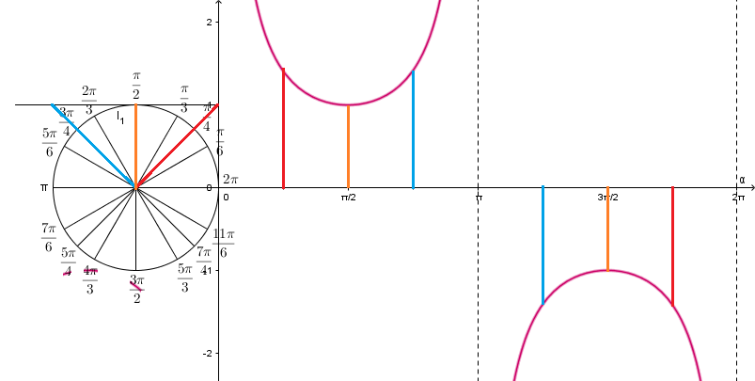
IMG18 | Ver descripción | Recurso F6 | Ilustración | Contenido | MA_10_03_CO_REC10_IMG18n.jpg | 320 x 480 px | MA_10_03_CO_REC10_IMG18a.jpg | 800 x 458 px | Gráfica de la función cosecante extendida tanto a derecha como a izquierda. Tener en cuenta puntos de corte con el eje X y demás datos propuestos en la imagen. Imagen para menú 3 - botón 4 | 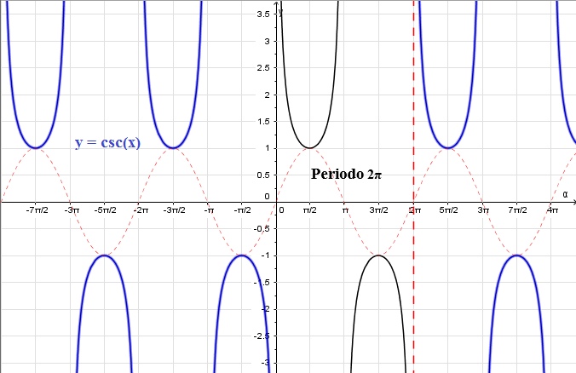
IMG19 | Ver descripción | Recurso F6 | Ilustración | Contenido | MA_10_03_CO_REC10_IMG19n.jpg | 320 x 480 px | MA_10_03_CO_REC10_IMG19a.jpg | 800 x 458 px | Circulo unitario para graficar secante (circunferencia de radio 1). Marcar la hipotenusa de los triángulos como se muestra en la imagen, generando un solo triángulo con transparencia, donde se señale la hipotenusa. Imagen para menú 1 - botón 5 | 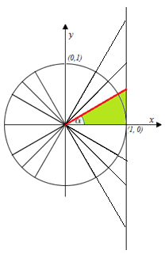
IMG20 | Ver descripción | Recurso F6 | Ilustración | Contenido | MA_10_03_CO_REC10_IMG20n.jpg | 320 x 480 px | MA_10_03_CO_REC10_IMG20a.jpg | 800 x 458 px | Gráfica secante, eje x en radianes como se muestra en la imagen. Tener en cuenta todos los datos y las diferencias de colores que se proponen en la imagen. Imagen para menú 2 - botón 5 | 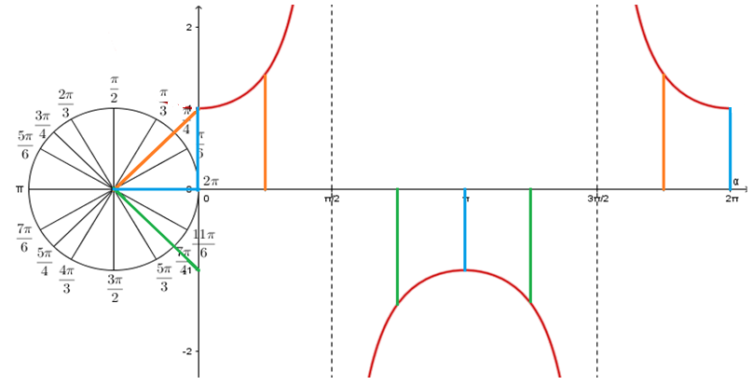
IMG21 | Ver descripción | Recurso F6 | Ilustración | Contenido | MA_10_03_CO_REC10_IMG21n.jpg | 320 x 480 px | MA_10_03_CO_REC10_IMG21a.jpg | 800 x 458 px | Gráfica de la función secante extendida tanto a derecha como a izquierda. Tener en cuenta puntos de corte con el eje X y demás datos propuestos en la imagen. Imagen para menú 3 - botón 5 | 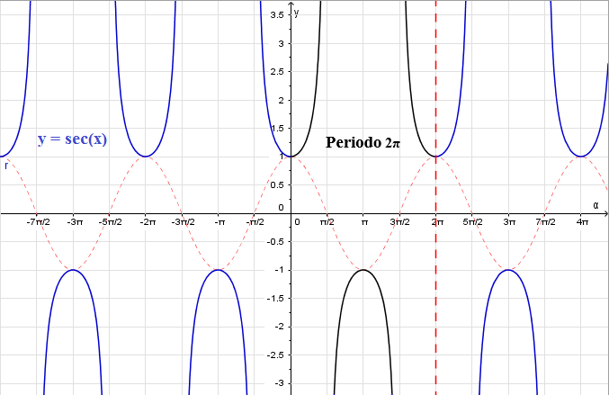
IMG22 | Ver descripción | Recurso F6 | Ilustración | Contenido | MA_10_03_CO_REC10_IMG22n.jpg | 320 x 480 px | MA_10_03_CO_REC10_IMG22a.jpg | 800 x 458 px | Circulo unitario para graficar cotangente (circunferencia de radio 1). Marcar la base de los triángulos como se muestra en la imagen, generando un solo triángulo con transparencia, donde se señalela base.J32 Imagen para menú 1 - botón 6 | 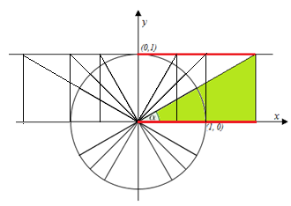
IMG23 | Ver descripción | Recurso F6 | Ilustración | Contenido | MA_10_03_CO_REC10_IMG23n.jpg | 320 x 480 px | MA_10_03_CO_REC10_IMG23a.jpg | 800 x 458 px | Gráfica cotangente, eje x en radianes como se muestra en la imagen. Tener en cuenta todos los datos y las diferencias de colores que se proponen en la imagen. Imagen para menú 2 - botón 6 | 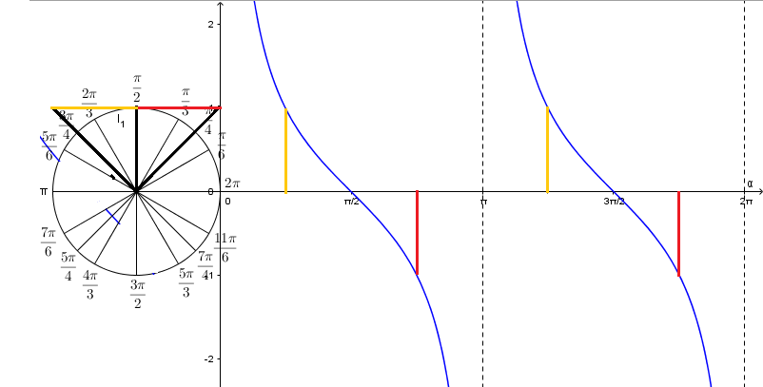
IMG24 | Ver descripción | Recurso F6 | Ilustración | Contenido | MA_10_03_CO_REC10_IMG24n.jpg | 320 x 480 px | MA_10_03_CO_REC10_IMG24a.jpg | 800 x 458 px | Gráfica de la función cotagente extendida tanto a derecha como a izquierda. Tener en cuenta puntos de corte con el eje X y demás datos propuestos en la imagen. Imagen para menú 3 - botón 6 | 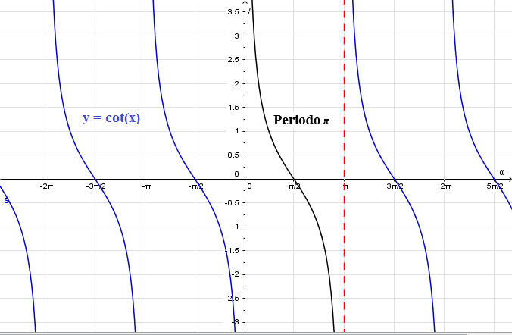
IMG25 | Ver descripción | Recurso F6 | Ilustración | Contenido | MA_10_03_CO_REC10_IMG25n.jpg | 320 x 480 px | MA_10_03_CO_REC10_IMG25a.jpg | 800 x 458 px | Imagen para ficha del estudiante. | 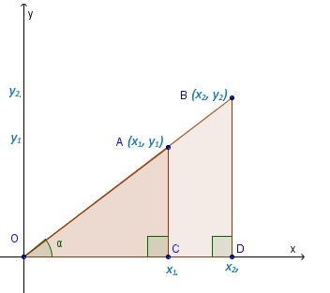
IMG26 | Ver descripción | Recurso F6 | Ilustración | Contenido | MA_10_03_CO_REC10_IMG26n.jpg | 320 x 480 px | MA_10_03_CO_REC10_IMG26a.jpg | 800 x 458 px | Imagen para ficha del estudiante. | 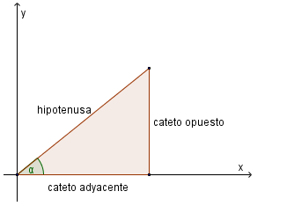
IMG27 | Ver descripción | Recurso F6 | Ilustración | Contenido | MA_10_03_CO_REC10_IMG27n.jpg | 320 x 480 px | MA_10_03_CO_REC10_IMG27a.jpg | 800 x 458 px | Fórmula para ficha del estudiante. Ver en carpeta de fórmulas anexa fq01.
IMG28 | Ver descripción | Recurso F6 | Ilustración | Contenido | MA_10_03_CO_REC10_IMG28n.jpg | 320 x 480 px | MA_10_03_CO_REC10_IMG28a.jpg | 800 x 458 px | Fórmula para ficha del estudiante. Ver en carpeta de fórmulas anexa fq02.
IMG29 | Ver descripción | Recurso F6 | Ilustración | Contenido | MA_10_03_CO_REC10_IMG29n.jpg | 320 x 480 px | MA_10_03_CO_REC10_IMG29a.jpg | 800 x 458 px | Fórmula para ficha del estudiante. Ver en carpeta de fórmulas anexa fq03.
IMG30 | Ver descripción | Recurso F6 | Ilustración | Contenido | MA_10_03_CO_REC10_IMG30n.jpg | 320 x 480 px | MA_10_03_CO_REC10_IMG30a.jpg | 800 x 458 px | Fórmula para ficha del estudiante. Ver en carpeta de fórmulas anexa fq04.
IMG31 | Ver descripción | Recurso F6 | Ilustración | Contenido | MA_10_03_CO_REC10_IMG31n.jpg | 320 x 480 px | MA_10_03_CO_REC10_IMG31a.jpg | 800 x 458 px | Fórmula para ficha del estudiante. Ver en carpeta de fórmulas anexa fq05.
IMG32 | Ver descripción | Recurso F6 | Ilustración | Contenido | MA_10_03_CO_REC10_IMG32n.jpg | 320 x 480 px | MA_10_03_CO_REC10_IMG32a.jpg | 800 x 458 px | Fórmula para ficha del estudiante. Ver en carpeta de fórmulas anexa fq06.
IMG33 | Ver descripción | Recurso F6 | Ilustración | Contenido | MA_10_03_CO_REC10_IMG33n.jpg | 320 x 480 px | MA_10_03_CO_REC10_IMG33a.jpg | 800 x 458 px | Fórmula para ficha del estudiante. Ver en carpeta de fórmulas anexa fq07.
IMG34 | Ver descripción | Recurso F6 | Ilustración | Contenido | MA_10_03_CO_REC10_IMG34n.jpg | 320 x 480 px | MA_10_03_CO_REC10_IMG34a.jpg | 800 x 458 px | Fórmula para ficha del estudiante. Ver en carpeta de fórmulas anexa fq08.
IMG35 | Ver descripción | Recurso F6 | Ilustración | Contenido | MA_10_03_CO_REC10_IMG35n.jpg | 320 x 480 px | MA_10_03_CO_REC10_IMG35a.jpg | 800 x 458 px | Fórmula para ficha del estudiante. Ver en carpeta de fórmulas anexa fq09.

